关系图
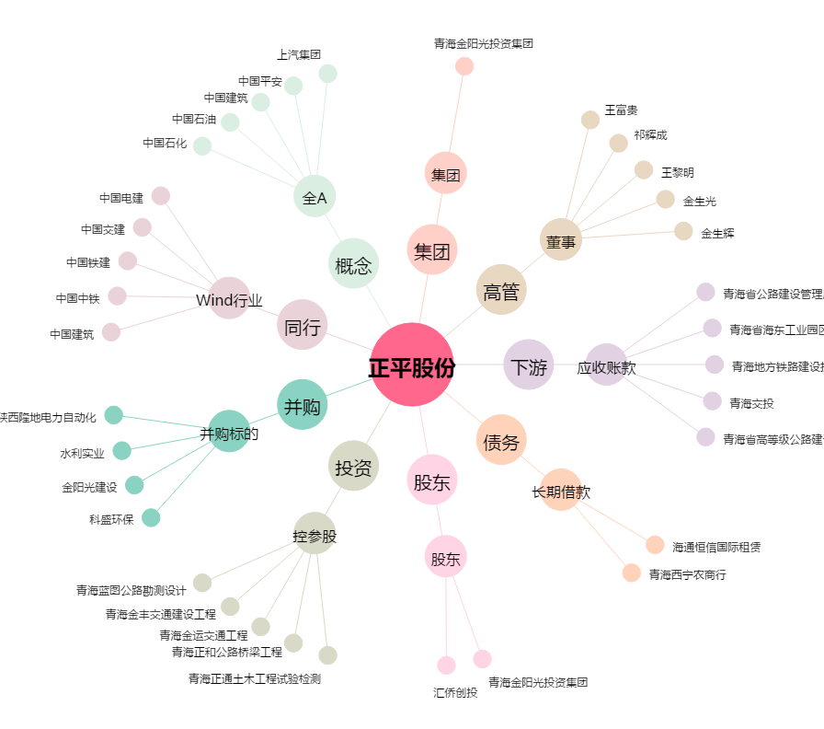
正平股份[603843.SH] - 关系概览图

